Hárok1
Príloha č. 3_ Opis predmetu zákazky a podrobný rozpočet položiek

Položka | Názov | Špecifikácia | Rozsah | Formát | Papier | Tlač | Texty | Ilustračné foto |  | Počet ks/náklad | Cena za ks v EUR bez DPH | Cena celkom v EUR bez DPH
č.1 | Nástenný kalendár | Téma poľovníctvo, napr.: lesná zver (medveď hnedý, rys ostrovid, hlucháň, jazvec, vlk), poľovná zver (diviak, srnec, kuna lesná, muflón, daniel, bažant, hus divá). | Titulná strana + strana s prehľadom listov a prehľadným kalendárom lovu zveri + 12 strán kalendária január až december 2023 + kartónové pozadie. | Kalendárové listy minimálne 340 mm šírka x 460 mm výška. Kartónové pozadie presah na dolnej časti kalendára min. 40 mm. | Na kalendárové listy minimálne 135 g/m lesklý natieraný, na pozadie minimálne 350 g/m kartón biely. | Kalendárové listy plnofarebná ofsetová tlač, pod obrázkom mesačné kalendárium s menami, s názvom vyobrazeného lesného zvieraťa minimálne v slovenskom jazyku, s vyznačením symbolov lovnej zveri piktogramy lovnej zveri, vyznačenie východu a západu slnka, východu, západu a fázy mesiaca. Väzba kovová variošpirála. | Kalendárové listy slovné názvy a popisy obrázkov budú v minimálne v slovenskom jazyku. Na poslednej strane (kartónovej) bude: i. mapa organizačnej štruktúry štátneho podniku Lesy SR (dodá objednávateľ) ii. a podľa priestorového rozloženia aj stručný charakteristika štátneho podniku (dodá v prípade potreby objednávateľ) Pozadie na presahu pozadia pod kalendárnymi listami bude plnofarebná potlač logo s textom: LESY Slovenskej republiky, š. p. Banská Bystrica s adresou Námestie SNP č.8, 975 66 Banská Bystrica. | 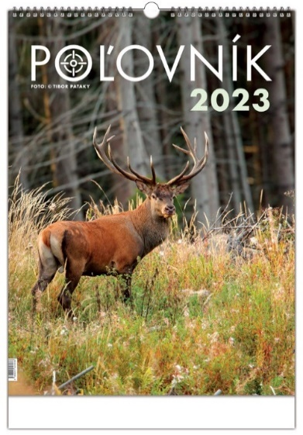 |  | 2415.00 | 0.00 | 0.00

č.2 | Stolový kalendár | Téma poľovníctvo, napr. lesná poľovná zver. | 1 titulný list + 64 kalendárnych strán + prehľadný kalendár 2023 + 2024, štátne sviatky (pracovný kalendár aj s uvedením počtu pracovných hodín) + prehľadný kalendár lovu zveri a prehľad lovnej zveri použitých v kalendári štátneho podniku + kartónové pozadie vo formáte stojana. | Kalendárové listy minimálne 300 mm šírka x 120 mm výška, kartónové pozadie vo formáte stojana minimálne 300 mm šírka x 155 mm výška s presahom 35 mm. | Na kalendárové listy minimálne 80 g/m lesklý natieraný, na pozadie minimálne 400 g/m podkladový natieraný bielo-šedý matný kartón. | Kalendárové listy plnofarebná tlač, na každej strane vedľa obrázka týždenné kalendárium s menami + mesačné kalendárium a názov vyobrazeného lesného zvieraťa minimálne v slovenskom jazyku, s vyznačením symbolov lovnej zveri, s piktogramami lovnej zveri. Väzba kovová variošpirála. | Kalendárové listy s názvom mesiaca, názvom týždňov, názvom dní, mená a popisy obrázkov v slovenskom jazyku, na presahu pozadia pod kalendárnymi listami bude plnofarebná potlač logo s textom: LESY Slovenskej republiky, š. p. Banská Bystrica s adresou Námestie SNP č.8, 975 66 Banská Bystrica. | 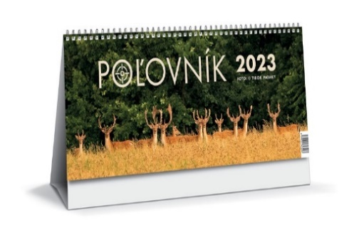 |  | 2935.00 | 0.00 | 0.00

č.3 | Diár denný | Denný diár formátu A5 vhodný pre presné a detailné plánovanie. | Minimálne 352 strán, pevné dosky z lesklej koženky minimálne 140 mm šírka x 204 mm výška, povrch dosiek v hnedo/hnedej farbe so záložkou z hodvábnej stužky, so slepotlačou roku 2023 na doskách. Väzba: V/8 , oblý chrbát, doplnený obšitím dosiek hnedou niťou. Predsádka:. prehľadný kalendár lovu zveri a podľa priestorového rozloženia aj stručná charakteristika štátneho podniku (dodá v prípade potreby objednávateľ) mapa organizačnej štruktúry štátneho podniku (dodá objednávateľ). | Minimálne 140 mm šírka x 204 mm výška. | Vnútorný blok na papieri minimálne 70g/m, biely. | Kalendárové listy: denný kalendár s vyznačením názvom mesiacov, týždňov, dní a časových intervalov v slovenskom a českom jazyku, na pevných doskách slepotlač roku 2023 v hnedej farbe + potlač loga (dodá objednávateľ) s textom: LESY Slovenskej republiky v pravom dolnom rohu. | Osobné údaje, prehľadný kalendár 2023 a 2024, mesačné plánovanie 2023, plán dovoleniek 2023, SK/CZ krstné mená, daňový kalendár SK/CZ 2023, medzinárodné sviatky 2023, dôležité telefónne čísla, ročný plánovací kalendár SK/CZ, miesto na poznámky. | 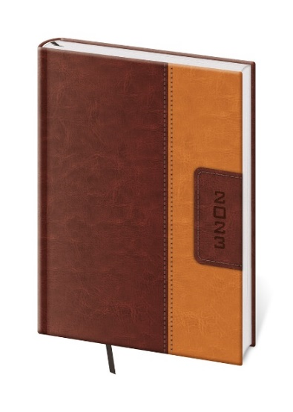 |  | 1297.00 | 0.00 | 0.00

č.4 | Minidiár | Vreckový minidiár s PVC obalom. | Minimálne 72 strán. | Minimálne 90 mm šírka x 165 mm výška. | Vnútorný blok na žltom alebo bielom minimálne 80 g/m papieri, obálka pevné dosky alebo PVC prebal 0,3 mm, šedej farby so slepotlačou roka 2023, väzba V/1. | Na obálke trojfarebná potlač loga LESY Slovenskej republiky, š. p. Banská Bystrica v pravom dolnom rohu. | Kalendárové listy s prehľadným týždňom na každej strane s vyznačením názvov mesiacov, týždňov, dní a mien v slovenskom jazyku + mesačné kalendárium na každom liste. |  |  | 846.00 | 0.00 | 0.00

 |  |  |  |  |  |  |  |  | Celková cena spolu v EUR bez DPH |  |  | 0.00

